成本核算
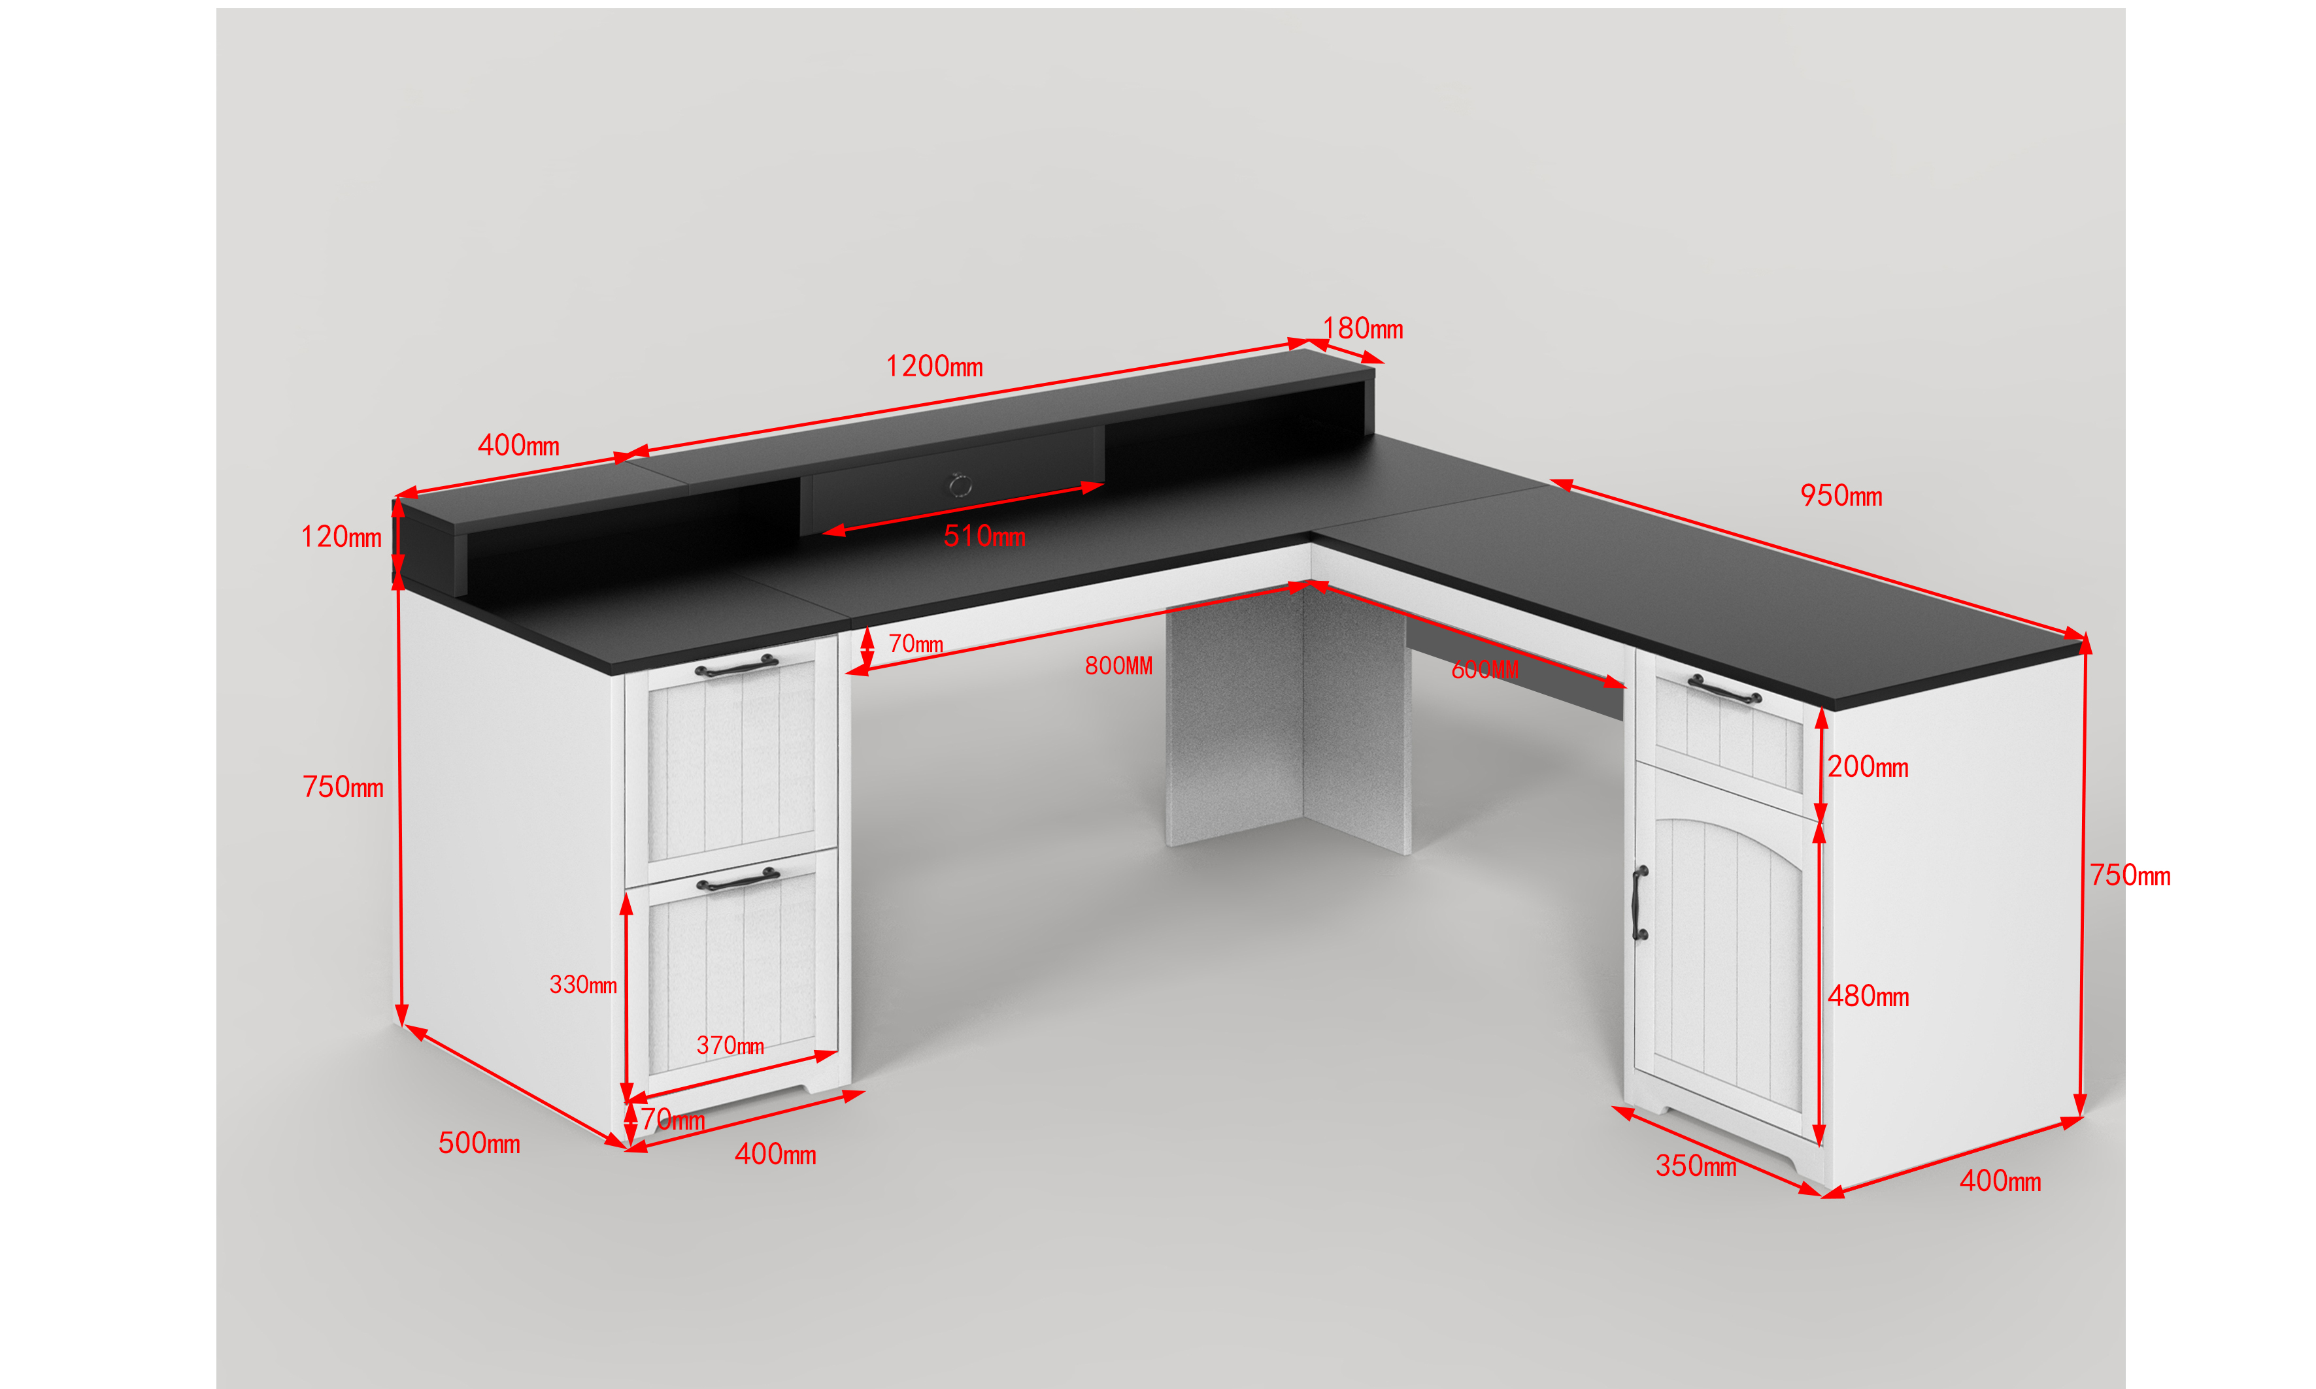
板材基础成本数据（2026年3月20日更新） |  |  |  |  |  |  |  | 铁件基础成本数据（2021.11月更新）
分类 | 工艺 | 规格 | 标准 | 未税（元） | 标准 | 未税（元） | 备注 | 分类 | 材料 | 单位 | 单价（元） | 备注
 | 贴三胺刨花板 | 18mm/张 | E1 | 72 | P2
 |  | 16mm/张 | E1 | 66 | P2
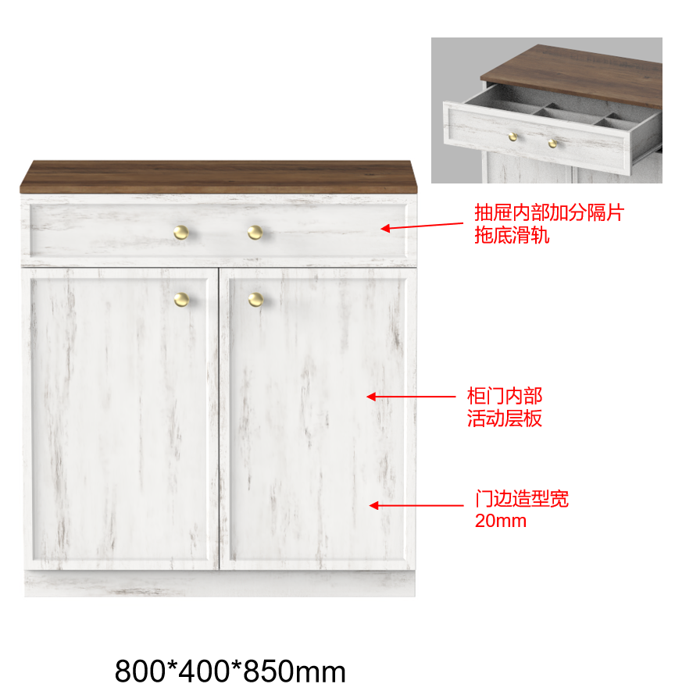
材料成本 |  | 15mm/张 | E1 |  | P2 |  |  | 材料成本 | 铁线 | kg | 5.2
 |  | 12mm/张 | E1 |  | P2 |  |  |  | 圆管 | kg | 4.5 | 焊管
 | 贴三胺密度板 | 18mm/张 | E1 | 95 | P2
 |  | 16mm/张 | E1 | 77 | P2
 |  | 15mm/张 | E1 |  | P2 |  |  |  | 长方管 | kg | 6 | 焊管
 |  | 12mm/张 | E1 |  | P2 |  |  |  | 扁铁 | kg | 5.2
 |  | 5mm/张 | E1 |  | P2 |  |  |  | 拉网 | kg | 6 | 拉网工艺
 |  | 3mm/张 | E1 |  | P2 |  |  | 加工成本 | 切管 | 个 | 0.15 | 不考虑切口大小
加工成本 | 开料 | 米 | / | 0.3 | / | / | 按四边长度计算 |  | 点焊 | 个 | 0.15 | 不考虑点焊直径
 | 封边 | 米 | / | 0.5 | / | / | 1mm厚度PVC封边 |  | 二保焊 | 条 | 0.3 | 不考虑焊接长度
 | 打孔 | 个 | / | 0.15 | / | / | 含木榫孔、三合一孔 |  | 弯管 | 个 | 0.15 | 不考虑弯曲角度
 | 开槽 | 米 | / | 0.5 | / | / |  |  | 冲压 | 次 | 0.15 | 含冲孔和成型，不考虑大小
 | 喷漆 | ㎡ | / |  | / | / | 一底两面 |  | 打磨 | 次 | 0.05 | 一个方管端部按4次核算
五、人工及管理成本（根据工厂情况不同，可进行适当调整） |  |  |  |  |  |  |  | 烤漆成本 | 铁线 | ㎡ | 15
1 | 人工成本 | 3%-10% | 产品采购价格越高，人工成本占比相对偏低 |  |  | 8% |  |  | 圆管 | ㎡ | 12
2 | 能耗成本 | 1% | 在核算加工费用时已核算改费用，考虑办公能耗等可按1%核算 |  |  | 1% |  |  | 长方管 | ㎡ | 14
3 | 管理成本 | 3%-5% | 主要为管理人员工资及其他管理费用 |  |  | 5% |  |  | 扁铁 | ㎡ | 10
4 | 厂房租赁 | 3%-5% | 按1万平年产值5000-6000万核算 |  |  | 3% |  |  | 拉网 | ㎡ | 15
5 | 纯利润 | 10% |  |  |  | 8%
6 | 税点 | 8%-10% | 注意在核算原材料成本时的价格是否为未税 |  |  | 8% |  | 不含管理费用的叫毛利
一、板材成本核算(按照每个板材的规格进行核算) DJ500275_2 EX 边柜 纯木 带插板 NS-03 一件一箱 颜色->白色
板材成本核算 |  |  |  |  |  |  |  |  |  | 开料成本核算 |  |  | 封边成本核算 |  |  | 打孔成本核算 |  |  | 开槽成本核算 |  |  | 喷漆成本核算 |  |  | 成本小计（元）
序号 | 板子 | 材质 | 厚度（mm） | 元/张 | 数量 | 长度（mm） | 宽度（mm） | 开料片数 | 成本（元） | 长度（m） | 元/m | 成本（元） | 长度（m） | 元/m | 成本（元） | 个数 | 元/个 | 成本（元） | 长度（m） | 元/m | 成本（元） | 面积（㎡） | 元/㎡ | 成本（元）
A | 上面板 | 刨花板 | 15 | 75 | 1 | 800 | 400 | 9 | 8.33 | 2.4 | 0.3 | 0.72 | 2.4 | 0.5 | 1.2 |  | 0.15 | 0 | 2.06 | 0.5 | 1.03 |  | 0 | 0 | 11.283333333
B | 抽屉面板 | 密度板 | 12 | 70 | 1 | 500 | 400 | 12 | 5.83 | 1.8 | 0.3 | 0.54 | 1.8 | 0.5 | 0.9 |  | 0.15 | 0 |  | 0.5 | 0 |  | 0 | 0 | 7.2733333333
C | 大面板 | 密度板 | 12 | 70 | 1 | 1200 | 500 | 4 | 17.50 | 3.4 | 0.3 | 1.02 | 3.4 | 0.5 | 1.7 |  | 0.15 | 0 |  | 0.5 | 0 |  | 0 | 0 | 20.22
D | 右侧面板 | 密度板 | 12 | 70 | 1 | 950 | 400 | 6 | 11.67 | 2.7 | 0.3 | 0.81 | 2.7 | 0.5 | 1.35 |  | 0.15 | 0 |  | 0.5 | 0 |  | 0 | 0 | 13.826666667
E | 长抽抽面 | 密度板 | 12 | 70 | 1 | 510 | 100 | 48 | 1.46 | 1.22 | 0.3 | 0.366 | 1.22 | 0.5 | 0.61 |  | 0.15 | 0 |  | 0.5 | 0 |  | 0 | 0 | 2.4343333333
F | 桌上立板 | 密度板 | 12 | 70 | 4 | 180 | 120 | 130 | 2.15 | 2.4 | 0.3 | 0.72 | 2.4 | 0.5 | 1.2 |  | 0.15 | 0 |  | 0.5 | 0 |  | 0 | 0 | 4.0738461538
G | 长抽侧板 | 密度板 | 12 | 70 | 2 | 80 | 150 | 240 | 0.58 | 0.92 | 0.3 | 0.276 | 0.92 | 0.5 | 0.46 |  | 0.15 | 0 |  | 0.5 | 0 |  | 0 | 0 | 1.3193333333
H | 长抽背板 | 密度板 | 12 | 70 | 1 | 506 | 80 | 60 | 1.17 | 1.172 | 0.3 | 0.3516 | 1.172 | 0.5 | 0.586 |  | 0.15 | 0 |  | 0.5 | 0 |  | 0 | 0 | 2.1042666667
I | 长抽底板 | 密度板 | 4 | 45 | 1 | 490 | 130 | 36 | 1.25 | 1.24 | 0.3 | 0.372 | 1.24 | 0.5 | 0.62 |  | 0.15 | 0 |  | 0.5 | 0 |  | 0 | 0 | 2.242
J | 大侧板 | 密度板 | 12 | 70 | 2 | 750 | 500 | 6 | 23.33 | 5 | 0.3 | 1.5 | 5 | 0.5 | 2.5 |  | 0.15 | 0 |  | 0.5 | 0 |  | 0 | 0 | 27.333333333
K | 右侧大侧板 | 密度板 | 12 | 70 | 2 | 750 | 400 | 9 | 15.56 | 4.6 | 0.3 | 1.38 | 4.6 | 0.5 | 2.3 |  | 0.15 | 0 |  | 0.5 | 0 |  | 0 | 0 | 19.235555556
L | 右侧挡板 | 密度板 | 12 | 70 | 1 | 800 | 250 | 12 | 5.83 | 2.1 | 0.3 | 0.63 | 2.1 | 0.5 | 1.05 |  | 0.15 | 0 |  | 0.5 | 0 |  | 0 | 0 | 7.5133333333
M | 左侧挡板 | 密度板 | 12 | 70 | 1 | 900 | 250 | 8 | 8.75 | 2.3 | 0.3 | 0.69 | 2.3 | 0.5 | 1.15 |  | 0.15 | 0 |  | 0.5 | 0 |  | 0 | 0 | 10.59
N | 腿侧板 | 密度板 | 12 | 70 | 2 | 750 | 300 | 12 | 11.67 | 4.2 | 0.3 | 1.26 | 4.2 | 0.5 | 2.1 |  | 0.15 | 0 |  | 0.5 | 0 |  | 0 | 0 | 15.026666667
O | 窄挡板 | 密度板 | 12 | 70 | 1 | 1800 | 70 | 17 | 4.12 | 3.74 | 0.3 | 1.122 | 3.74 | 0.5 | 1.87 |  | 0.15 | 0 |  | 0.5 | 0 |  | 0 | 0 | 7.1096470588
P | 柜门 | 密度板 | 12 | 70 | 4 | 370 | 330 | 18 | 15.56 | 5.6 | 0.3 | 1.68 | 5.6 | 0.5 | 2.8 |  | 0.15 | 0 |  | 0.5 | 0 |  | 0 | 0 | 20.035555556
Q | 柜门侧板 | 密度板 | 12 | 70 | 4 | 250 | 330 | 27 | 10.37 | 4.64 | 0.3 | 1.392 | 4.64 | 0.5 | 2.32 |  | 0.15 | 0 |  | 0.5 | 0 |  | 0 | 0 | 14.08237037
R | 桌上抽面板 | 密度板 | 12 | 70 | 1 | 510 | 120 | 40 | 1.75 | 1.26 | 0.3 | 0.378 | 1.26 | 0.5 | 0.63 |  | 0.15 | 0 |  | 0.5 | 0 |  | 0 | 0 | 2.758
S | 柜门背板 | 密度板 | 12 | 70 | 2 | 350 | 310 | 18 | 7.78 | 2.64 | 0.3 | 0.792 | 2.64 | 0.5 | 1.32 |  | 0.15 | 0 |  | 0.5 | 0 |  | 0 | 0 | 9.8897777778
T | 右侧抽屉侧板背板 | 密度板 | 12 | 70 | 3 | 150 | 330 | 48 | 4.38 | 2.88 | 0.3 | 0.864 | 2.88 | 0.5 | 1.44 |  | 0.15 | 0 |  | 0.5 | 0 |  | 0 | 0 | 6.679
U | 柜门底板 | 密度板 | 12 | 70 | 1 | 330 | 380 | 21 | 3.33 | 1.42 | 0.3 | 0.426 | 1.42 | 0.5 | 0.71 |  | 0.15 | 0 |  | 0.5 | 0 |  | 0 | 0 | 4.4693333333
V | 3抽屉底板 | 密度板 | 4 | 45 | 1 | 330 | 1030 | 7 | 6.43 | 2.72 | 0.3 | 0.816 | 2.72 | 0.5 | 1.36 |  | 0.15 | 0 |  | 0.5 | 0 |  | 0 | 0 | 8.6045714286

 |  |  |  |  |  |  |  |  |  |  |  |  |  |  |  |  |  |  |  |  |  |  |  |  | 218.10425723

二、铁件成本核算(按照铁件的规格进行核算)
类别 | 材料分类 |  | 要素1 | 要素2 | 要素3 | 要素4 | 重量（kg） | 单价（元） | 成本（元） |  | 3.切管成本核算 |  |  | 4.点焊成本核算 |  |  | 5.二保焊成本核算
1.铁件成本 | 铁线 |  | 半径mm | 长度mm | / | / | / | / | / |  | 数量 | 元/个 | 成本（元） | 数量 | 元/个 | 成本（元） | 数量 | 元/个 | 成本（元）
 |  |  |  |  | / | / | 0.000 |  | 0 |  |  |  | 0 |  |  | 0 |  |  | 0
 | 圆管 |  | 半径mm | 长度mm | 壁厚mm | / | / | / | /
 |  |  |  |  |  | / | 0.000 |  | 0 |  | 6.弯管成本核算 |  |  | 7.冲压成本核算（含打孔） |  |  | 8.打磨成本核算
 | 长方管 |  | 长mm | 宽mm | 长度mm | 壁厚mm | / | / | / |  | 数量 | 元/个 | 成本（元） | 数量 | 元/个 | 成本（元） | 数量 | 元/个 | 成本（元）
 |  |  | 20 | 20 | 3200 | 0.7 | 1.407 | 5 | 7.0335395792 |  |  |  | 0 |  |  | 0 |  |  | 0
 | 扁铁 |  | 宽度mm | 厚度mm | 长度mm | / | / | / | /
 |  |  |  |  |  | / | 0.000 |  | 0 |  | 总成本
 | 拉网 |  | 长度mm | 宽度mm | 铁线宽度 | 厚度mm | / | / | /
 |  |  |  |  | 3.5 |  | 0.000
类别 | 材料分类 |  | 要素1 | 要素2 | 要素3 | 要素4 | 面积(㎡) | 单价（元） | 成本（元）
2.烤漆成本 | 铁线 |  | 半径mm | 长度mm | / | / | / | / | /
 |  |  |  |  | / | / | 0.000 |  | 0
 | 圆管 |  | 半径mm | 长度mm | / | / | / | / | /
 |  |  |  |  | / | / | 0.000 |  | 0
 | 长方管 |  | 长mm | 宽mm | 长度mm | / | / | / | /
 |  |  | 20 | 20 | 3200 | / | 0.256 | 14 | 3.584
 | 扁铁 |  | 宽度mm | 厚度mm | 长度mm | / | / | / | /
 |  |  |  |  |  | / | #VALUE! |  | #VALUE!
 | 拉网 |  | 长度mm | 宽度mm | / | / | / | / | /
 |  |  |  |  | / | / | #VALUE! |  | #VALUE!

二、配件成本（根据收集的价格，不断完善增加）
序号 | 种类 |  | 单位 | 单价（元） | 备注 |  |  |  | 单价（元） | 数量 | 单位 | 总价
1 | 内六角扳手 |  | 个 | 0.2 |  |  | 1 | 内六角扳手 | 0.20 | 1 | 个 | 0.2
2 | 螺丝 |  | 个 | 0.02 |  |  | 2 | 拉手 | 1.00 | 5 | 个 | 5
3 | 螺牙塞 |  | 个 | 0.1 |  |  | 3 | 螺丝（二合一） | 0.20 | 70 | 个 | 14
4 | 铁线挂钩 |  | 个 | 0.5 |  |  | 4 | 灯带 | 15.00 | 0 | 条 | 0
5 | 扁铁挂钩 |  | 个 | 0.8 |  |  | 5 | 排插 | 25.00 | 0 | 条 | 0
6 | 调节脚 |  | 个 | 0.8 |  |  | 6 | 导轨 | 1.50 | 3 | 对 | 4.5
7 | 轮子（普通） |  | 套 | 3 | 4个PP轮 |  | 7 | 五金包 | 15.00 | 1 | 包 | 15
8 | 轮子（工业） |  | 套 | 7 | 4个尼龙轮 |  |  |  |  |  |  | 38.7

四、包装成本(纸箱的核算可以根据经验和纸箱的规格不同进行调整)
序号 | 种类 |  | 单位 | 成本（元） | 数量 | 备注 | 核算方法
 |  |  |  |  |  |  | 长度（mm） | 宽度（mm) | 厚度（mm) | 体积(m³) | 密度（kg/m³) | 重量(kg) | 公斤价（元） | 成本（元） | 备注
1 | PE袋 |  | kg |  |  |  |  |  |  | 0 | 1000 | 0 | 12 | 0
2 | 保利龙 |  | kg | 10 |  |  | 1200 | 500 | 160 | 0.096 | 15 | 1.44 | 15 | 14.4
3 | 纸护角 |  | 个 | 0.5 | 8 | 4

序号 | 纸箱（200磅） |  | 长（cm) | 宽（cm) | 高（cm) | 单价（元/㎡) |  |  | 1、 | 板材 | 218.10425723 | 71.974404887 | 290.07866212
 |  |  | 133 | 60 | 16 | 6 |  |  | 2、 | 配件 | 38.7 | 12.771 | 51.471
1 | 普通箱 |  | (长+宽+5)*(宽+高+3)*2*单价/10000 |  |  | 18.77 |  |  | 3、 | 包装 | 37.1704 | 12.266232 | 49.436632
2 | 隔板 |  | (长+2.54)*(宽+2.54)*单价/10000 |  |  | 5.09
 |  |  |  |  |  |  |  |  |  |  |  | 合计 | 390.98629412

